Sheet1
1. Составить математическую модель задачи. Объяснить смысл переменных

Ресурсы | Запас ресурса | Расход ресурса при технологии |  |  | Лашкин Владислав
 |  | П1 | П2 |  | гр. 251001
P1 | 34 | 2 | 4 |  | Вариант 17
P2 | 16 | 4 | 1
P3 | 22 | 2 | 3
Прибыль, ден. ед. |  | 7 | 3

z = 7*x1 + 3*x2 -> max
2*x1 + 4*x2 <= 34
4*x1 + 1*x2 <= 16
2*x1 + 3*x2 <= 22

2. Составить математическую модель двойственной задачи. Объяснить смысл двойственных переменных

Коэффициеты целевой функции | 7 | 3 | ->max
Переменные | x1 | x2 | Знак неравенств | bi
y1 | 2 | 4 | >= | 34
y2 | 4 | 1 | >= | 16
y3 | 2 | 3 | >= | 22
 | x1 >= 0 | x2 >= 0

f(y) = 34* y1 + 16*y2 + 22*y3 -> min
2*y1 + 4*y2 + 2*y3 >= 7
4*y1 + 1*y2 + 3*y3 >= 3

3. Найти оптимальный план выпуска продукции, обеспечивающий максимальную прибыль

а) графически

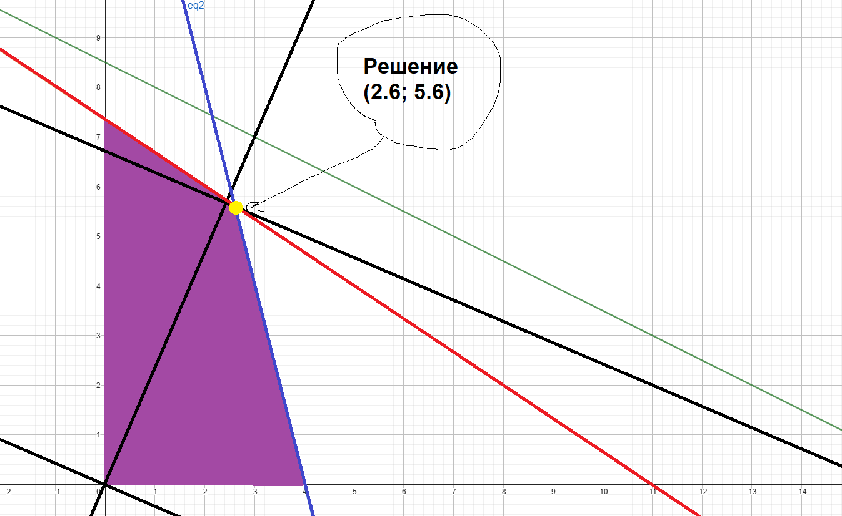
 |  |  |  |  |  |  | Зеленая линия |  | Р1 | 2*x1 + 4*x2 <= 34
 |  |  |  |  |  |  | Синяя линия |  | Р2 | 4*x1 + 1*x2 <= 16
 |  |  |  |  |  |  | Красная линия |  | Р3 | 2*x1 + 3*x2 <= 22

б) симплекс-метод

Номер итерации | БП | сб | b | x1 | x2 | x3 | x4 | x5 | Симплексные отношения |  | 7*x1 | + | 3*x2 | + | 0*x3 | + | 0*x4 | + | 0*x5 | -> max
 |  |  |  | 7 | 3 | 0 | 0 | 0 |  |  | 2*x1 | + | 4*x2 | + | 1*x3 |  |  |  |  | = | 34
0 | x3 | 0 | 34 | 2 | 4 | 1 | 0 | 0 | 34/2=17 |  | 4*x1 | + | 1*x2 |  |  | + | 1*x4 |  |  | = | 16
 | x4 | 0 | 16 | 4 | 1 | 0 | 1 | 0 | 16/4=4 |  | 2*x1 | + | 3*x2 |  |  |  |  | + | 1*x5 | = | 22
 | x5 | 0 | 22 | 2 | 3 | 0 | 0 | 1 | 22/2=11
 | Оценки |  | ∆0 | ∆1 | ∆2 | ∆3 | ∆4 | ∆5
 |  |  | 0 | -7 | -3 | 0 | 0 | 0
1 | x3 | 0 | 26 | 0 | 3.5 | 1 | -0.5 | 0 | 26/3.5=52/7
 | x1 | 7 | 4 | 1 | 0.25 | 0 | 0.25 | 0 | 4/0.25=16
 | x5 | 0 | 14 | 0 | 2.5 | 0 | -0.5 | 1 | 14/2.5=28/5
 | Оценки |  | ∆0 | ∆1 | ∆2 | ∆3 | ∆4 | ∆5
 |  |  | 28 | 0 | -1.25 | 0 | 1.75 | 0
2 | x3 | 0 | 6.4 | 0 | 0 | 1 | 0.2 | -1.4 | —
 | x1 | 7 | 2.6 | 1 | 0 | 0 | 0.3 | -0.1 | —
 | x2 | 3 | 5.6 | 0 | 1 | 0 | -0.2 | 0.4 | —
 | Оценки |  | ∆0 | ∆1 | ∆2 | ∆3 | ∆4 | ∆5
 |  |  | 35 | 0 | 0 | 0 | 1.5 | 0.5

Среди значений индексной строки нет отрицательных. Поэтому эта таблица определяет оптимальный план задачи.
Оптимальный план: x1 = 2.6, x2 = 5.6, z = 35
Вектор X = (x1, x2, x3, x4, x5) = (2.6, 5.6, 6.4, 0, 0)

в) на компьютере

Переменные
имя | x1 | x2
знач | 2.6 | 5.6
коэф. цел. ф. | 7 | 3 | 35 | <— значение целевой функции
Ограничения
вид |  |  | лев.ч. | знак | пр.ч.
P1 | 2 | 4 | 27.6 | <= | 34
P2 | 4 | 1 | 16 | <= | 16
P3 | 2 | 3 | 22 | <= | 22

Переменные
имя | y1 | y2 | y3
знач | 0 | 1.5 | 0.5
коэф. цел. ф. | 34 | 16 | 22 | 35 | <- значение целевой функции
Ограничения
вид |  |  |  | лев.ч. | знак | пр.ч.
модель №1 | 2 | 4 | 2 | 7 | >= | 7
модель №2 | 4 | 1 | 3 | 3 | >= | 3

4. Провести анализ оптимальных решений прямой и двойственной задач, используя отчеты трех типов (по результатам, по устойчивости, по пределам)

а) указать, какая продукция вошла в оптимальный план, и насколько невыгодно производство продукции, не вошедшей в оптимальный план

Оптимальный план включает производство 2.6 ед. при технологии 1-го типа и 5.6 при технологии 2-го типа
При этом P1=27.6, P2=16, P3=22

б) указать дефицитные и избыточные ресурсы

Yопт = (0, 1.5, 0.5, 0, 0)
Дефицитные ресурсы - P2, P3
Избыточные ресурсы - P1

в) выписать оптимальное решение двойственной задачи

Xопт = (2.6, 5.6, 6.4, 0, 0)
Yопт = (0, 1.5, 0.5, 0, 0)
Zmax = 35

г) указать наиболее дефицитный ресурс, исходя из оптимального решения двойственной задачи

Yопт = (0, 1.5, 0.5, 0, 0)
Наиболее дефицитный ресурс - P2

д) указать интервал устойчивости двойственных оценок

Интервал устойчивости для P1 |  | (34 - 6.4, 3.4 + 1E+30)
Интервал устойчивости для P2 |  | (16 - 8.6666667, 16 + 28)
Интервал устойчивости для P3 |  | (22 - 14, 22 + 4.5714286)

5. Решить двойственную задачу. Сравнить решение с полученным в пункте 4

Переменные
имя | y1 | y2 | y3
знач | 0 | 1.5 | 0.5
коэф. цел. ф. | 34 | 16 | 22 | 35 | <- значение целевой функции
Ограничения
вид |  |  |  | лев.ч. | знак | пр.ч.
модель №1 | 2 | 4 | 2 | 7 | >= | 7
модель №2 | 4 | 1 | 3 | 3 | >= | 3

6. Выяснить, как изменится выпуск продукции и значение целевой функции, при изменении каждого из имеющихся ресурсов на единицу. Оценить раздельные и суммарное изменения

При изменении P2 ресурсов на единицу, значение целевой функции изменится на 1.5
При изменении P3 на единицу, значение целевой функции изменится на 0.5

